Статистика
Период: | 01.06-30.06
Статистика | Яндекс.Поиск | Яндекс.РСЯ | Google Поиск | Google КМС | Итого:
Показы |  |  |  |  | 0
Клики |  |  |  |  | 0
Ср.цена клика |  |  |  |  | 0
Расход |  |  |  |  | 0
Кол-во заявок |  |  |  |  | 0

Доступы к РК в Яндекс. Директ для почты alta-group2014@yandex.ru

Инструкция:

1. Заходим в "Мои рекламные компании"

Заходим в наш аккаунт и прям в окне «Мои кампании» крутим вниз до «*Зарегистрированные представители», кликаем на него.
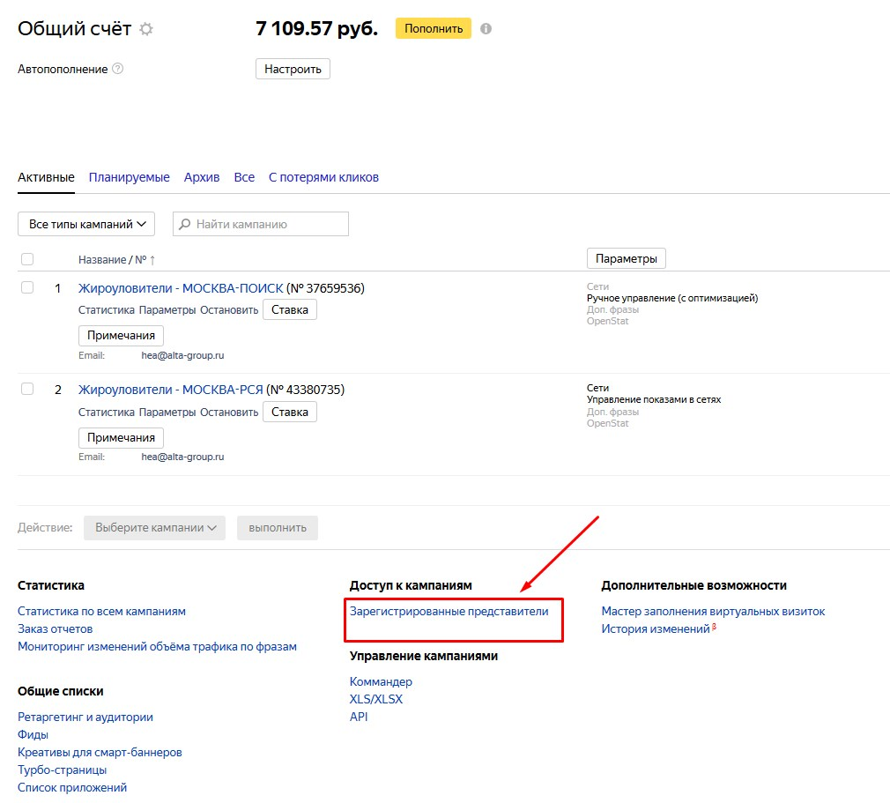

2. Дальше жмем по надписи «Назначить нового представителя»

Вводим логин представителя на Яндексе

Нажимем "Зарегистрировать"
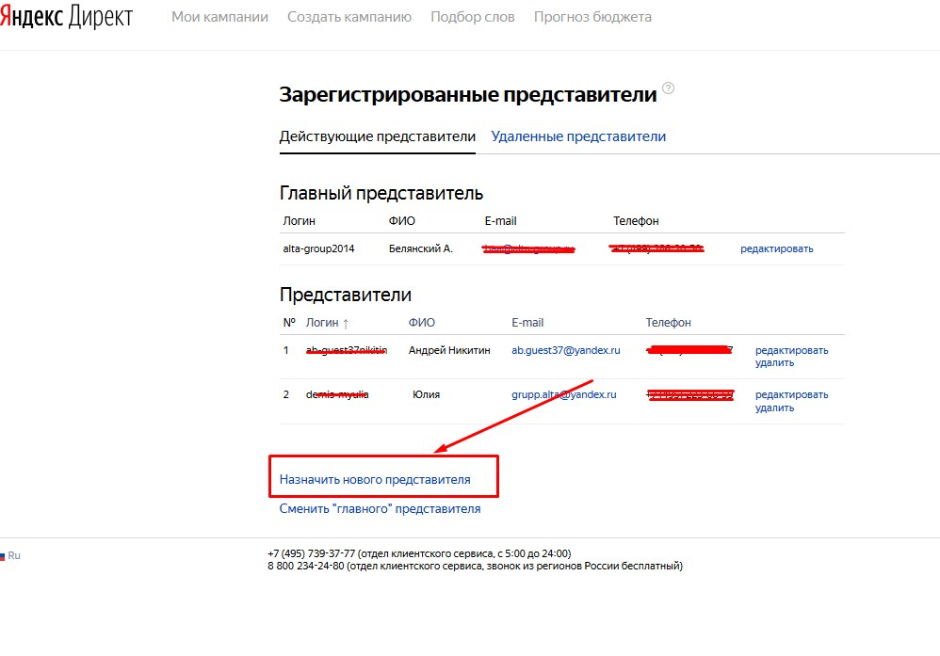

3. Заполняем поля и вставляем нашу почту

